Лист1
1

 | Пусть даны два отношения (таблицы):
 |  |  |  |  |  |  |  |  |  |  |  | f | 12 |  | b | 8
 |  | a) | R1 = | a | 15 |  | g | 7 |  | b) | R1 = | b | 8 | R2 = | m | 15
 |  |  |  | p | 12 | R2 = | a | 15 |  |  |  | m | 3 |  | s | 23
 |  |  |  | d | 34 |  | w | 14 |  |  |  | s | 23 |  | s | 3
 |  |  |  | m | 8 |  | p | 12 |  |  |  | m | 15
 |  |  |  | g | 2
 | Постройте объединение, пересечение, разность R1 и R2, разность R2 и R1.

 |  | Решение:

 |  | a) | R1+R2= | a | 15 |  | R1∩R2= | a | 15 |  | R1\R2= | d | 34 |  | R2\R1= | g | 7
 |  |  |  | d | 34 |  |  | p | 12 |  |  | g | 2 |  |  | w | 14
 |  |  |  | g | 2 |  |  |  |  |  |  | m | 8
 |  |  |  | g | 7
 |  |  |  | m | 8
 |  |  |  | p | 12
 |  |  |  | w | 14

 |  | б) | R1+R2= | b | 8 |  | R1∩R2= | b | 8 |  | R1\R2= | f | 12 |  | R2\R1= | s | 3
 |  |  |  | f | 12 |  |  | m | 15 |  |  | m | 3
 |  |  |  | m | 3 |  |  | s | 23
 |  |  |  | m | 15
 |  |  |  | s | 3
 |  |  |  | s | 23

2

 | Пусть даны два отношения (таблицы):
 |  |  |  |  |  |  | t | ф |  | 1
 |  |  |  |  | R1 | = | z | б | R2 = | 2 | R3 = | +
 |  |  |  |  |  |  | w | д |  | 3

 | Постройте декартово произведение R1, R2 и R3.

 | Постройте проекцию полученной таблицы по первому и третьему атрибутам.

 |  | Решение:

 |  |  |  | t | ф | 1 | + |  |  |  | t | 1
 |  |  |  | t | ф | 2 | + |  |  |  | t | 2
 |  |  |  | t | ф | 3 | + |  |  |  | t | 3
 |  |  |  | z | б | 1 | + |  |  |  | z | 1
 |  | R1xR2xR3 | = | z | б | 2 | + |  | Искомая проекция = |  | z | 2
 |  |  |  | z | б | 3 | + |  |  |  | z | 3
 |  |  |  | w | д | 1 | + |  |  |  | w | 1
 |  |  |  | w | д | 2 | + |  |  |  | w | 2
 |  |  |  | w | д | 3 | + |  |  |  | w | 3

3

 |  | Постройте (ϴ-JOIN) объедиенение отношений R1 и R2 по условию, что значение атрибута A1 отношения R2 больше 1.
 |  |  |  | A1 | A2 |  | A1 | A2
 |  |  | R1 = | 9 | Петя | R2 = | 9 | дева
 |  |  |  | 4 | Женя |  | 5 | телец
 |  |  |  |  |  |  | 1 | козерог
 |  | Решение:

 |  |  |  | 9 | Петя | 9 | дева
 |  |  |  | 4 | Женя | 9 | дева
 |  |  |  | 9 | Петя | 5 | телец
 |  |  |  | 4 | Женя | 5 | телец

4

 |  | Выполните реляционное деление отношения R1 на отношение R2.

 |  |  |  | 12 | 3
 |  |  | R1 = | 11 | 3 |  | R2 = | 11
 |  |  |  | 15 | 11 |  |  | 3
 |  |  |  | 15 | 3
 |  |  |  | 12 | 11
 |  |  |  | 9 | 3
 |  |  |  | 56 | 11
 |  | Решение:

 |  |  | 12
 |  |  | 15

5

 |  | Марина руководит отделом, в котором работает ее дед Иван, айтишник Дима и секретарша Вера. Отец Марины, Сергей, руководит всей фирмой. Дима занял в корпоративном турнире по теннису 1 место,
 |  | Иван второе, Марина - третье, Сергей - четвертое (больше никто не участвовал). Постройте иерархическую и сетевую модели этих данных.

 |  | Решение:

 |  |  | 1) Иерархическая модель |  |  |  |  |  |  |  |  |  |  |  |  | 2) Сетевая модель
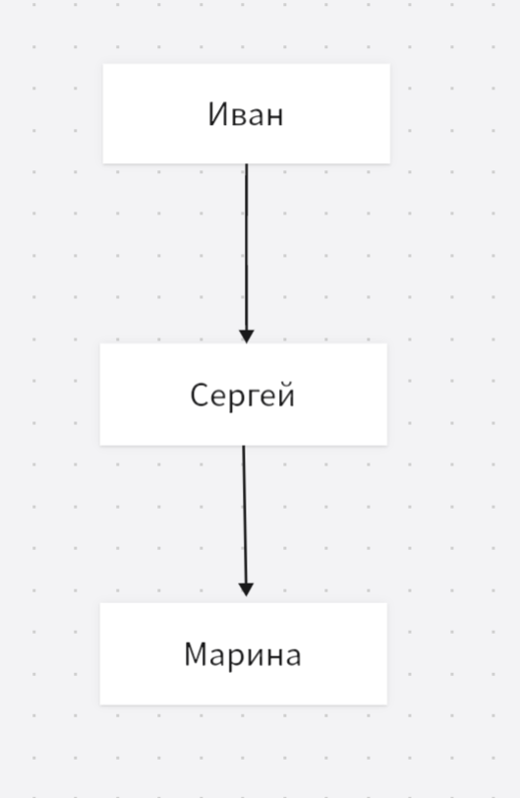
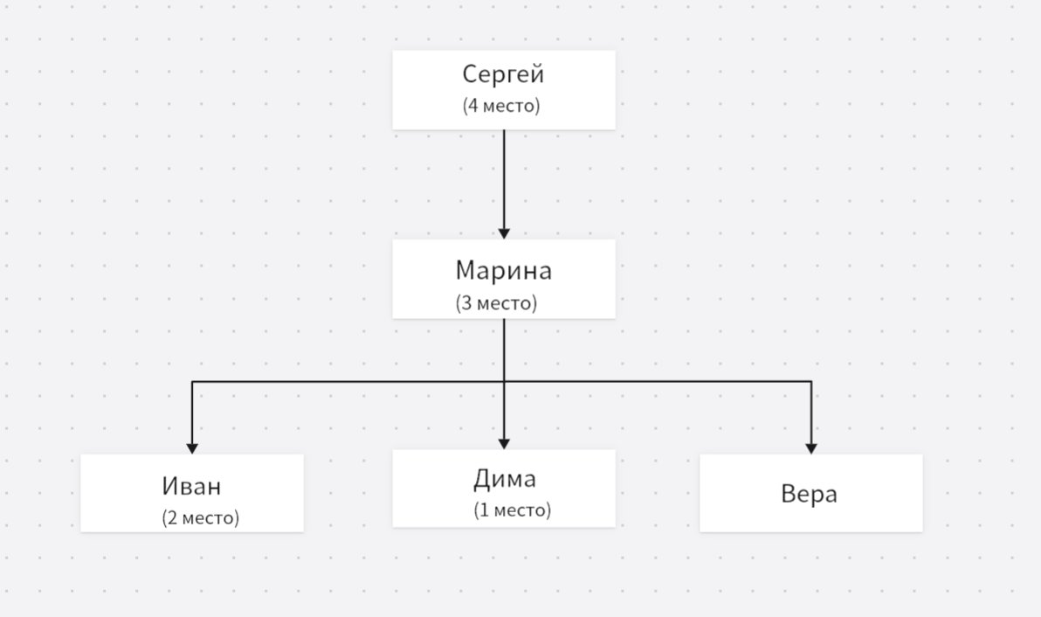
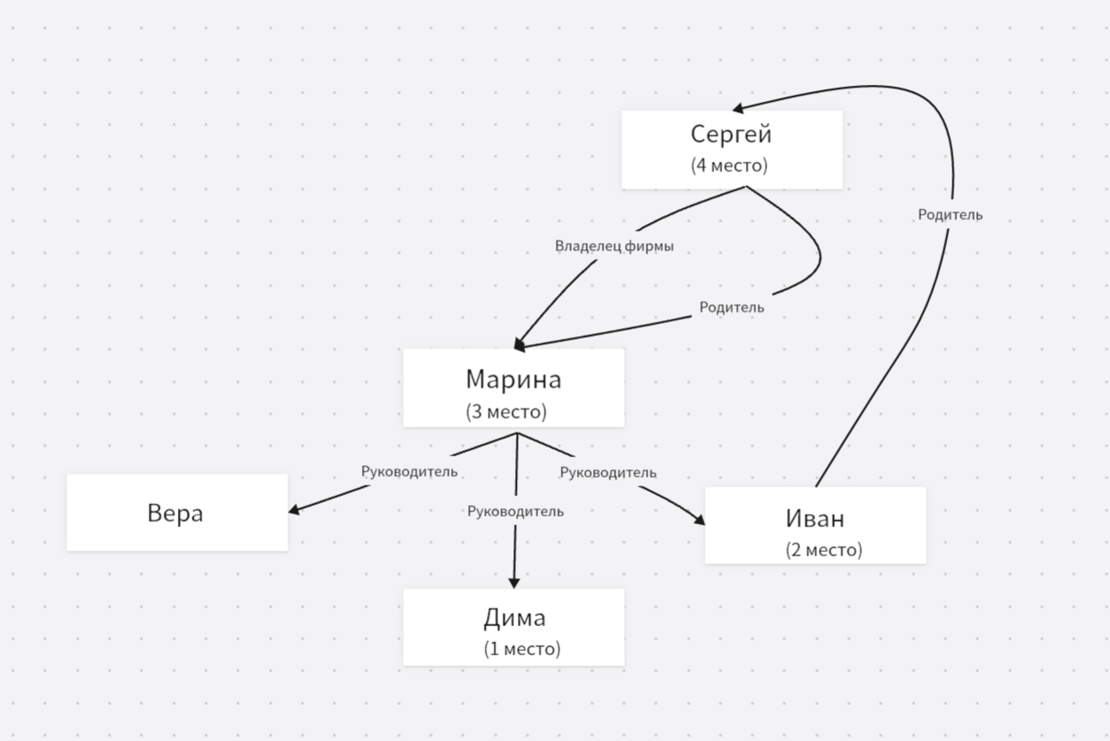

6

 |  | Постройте первичный ключ для таблицы базы данных кинотеатра,
 |  | которая содержит название и страну выпуска фильма, зал показа,возрастное ограничение, а также дату премьеры.
 |  | A1 | A2 | A3 | A4 | A5
 |  | Название | Год | Зал | Возраст | Дата
 |  | Свой | РФ | 1 | 12+ | 2001-01-01
 |  | Чужой | США | 2 | 18+ | 2009-01-02
 |  | Первый | Италия | 3 | 12+ | 2020-01-03
 |  | Волк | Венгрия | 1 | 6+ | 2001-01-01
 |  | Иксы | РФ | 3 | 18+ | 2016-01-05

 |  | Решение:

 |  |  |  |  | A1
 |  |  |  |  | Название
 |  |  |  |  | Свой
 |  |  | Первичный ключ: |  | Чужой
 |  |  |  |  | Первый
 |  |  |  |  | Волк
 |  |  |  |  | Иксы

7

 |  | В базе данных кадровиков хранится информация об отделах и о зарплатах. Какие из приведенных примеров такой базы данных
 |  | нарушают требование целостности данных?

 |  |  | а) | A1 | A2 | A3 | A3 |  | A1 | A2 | A3
 |  |  |  | Имя | Фамилия | зарплата | Отдел |  | ОТД | Название | Рук
 |  |  |  | Иван | Иванов | 10000 | А |  | А | ИТ | Иванов
 |  |  |  | Петр | Иванов | 20000 | Б |  | Б | Маркетинг | Степанов
 |  |  |  | Сергей | Сидоров | 10000 | А
 |  |  |  | Евгений | Степанов | 15000 | Б
 |  |  |  | Мария | Егорова | 9000 | А

 |  |  | б) | A1 | A2 | A3 |  |  | A1 | A2 | A3
 |  |  |  | Имя | Фамилия | Отдел |  |  | ОТД | Название | Рук
 |  |  |  | Иван | Иванов | А |  |  | А | ИТ | Иванов
 |  |  |  | Петр | Иванов | Б |  |  | Б | Маркетинг | Степанов
 |  |  |  | Сергей | Сидоров | А
 |  |  |  | Евгений | Степанов | Б
 |  |  |  | Мария | Егорова | А

 |  |  | в) | A1 | A2 | A3 | A3 |  | A1 | A2 | A3
 |  |  |  | Имя | Фамилия | Зарплата | Отдел |  | Отд | Название | Рук
 |  |  |  | Иван | Иванов | 10000 | А |  | А | ИТ | Иванов
 |  |  |  | Петр | Иванов | 20000 | А |  | Б | Маркетинг | Степанов
 |  |  |  | Сергей | Сидоров | 10000 | А
 |  |  |  | Евгений | Степанов | 15000 | Б
 |  |  |  | Мария | Егорова | 9000 | Б

 |  |  | г) | A1 | A2 | A3 | A3 |  | A1 | A2 | A3
 |  |  |  | Имя | Фамилия | з/п | Отдел |  | Отд | Название | Рук
 |  |  |  | Иван | Иванов | 10000 | А |  | А | Маркетинг | Иванов
 |  |  |  | Петр | Иванов | 20000 | NULL |  | Б | ИТ | Степанов
 |  |  |  | Сергей | Сидоров | 10000 | А
 |  |  |  | Евгений | Степанов | 15000 | Б
 |  |  |  | Мария | Егорова | 9000 | Б

 |  |  | д) | A1 | A2 | A3 | A3 |  | A1 | A2 | A3
 |  |  |  | Имя | Фамилия | з/п | Отдел |  | Отд | Название | Рук
 |  |  |  | Иван | Иванов | 10000 | Мат |  | А | ИТ | Иванов
 |  |  |  | Петр | Иванов | 20000 | Био |  | Б | Маркетинг | Степанов
 |  |  |  | Сергей | Сидоров | 10000 | Мат
 |  |  |  | Евгений | Степанов | 15000 | Био
 |  |  |  | Мария | Егорова | 9000 | Мат

 |  | Решение:

 |  |  | Базы данных в, г, д нарушают целостность данных

 |  |  | Пояснение: | База данных в: нельзя однозначно сказать, кто из двух Ивановых являются руководителем, т. к. в первой таблице два человека с фамилией Иванов
 |  |  |  | База данных г: в столбце А3 первой таблицы есть значение NULL
 |  |  |  | База данных д: разные названия отделов в столбцах А3 первой и второй таблиц

8

 |  | Пусть в базе данных хранится таблица с днями недели, соответствующими, например, дням национальной кухни в сети ресторанов.
 |  | Как будет выглядеть результат операции <NOT> примененный к этой таблице?

 |  |  |  | DAY
 |  |  |  | суббота
 |  |  | R = | пятница
 |  |  |  | среда

 |  | Решение:

 |  |  |  | понедельник
 |  |  |  | вторник
 |  |  | NOT R = | четверг
 |  |  |  | воскресенье

9

 |  | У сети отелей в базе данных хранятся отели, , списки аниматоров по отелям и сезоны.
 |  |  |  | ANIMATE | PAYMENT | HOTEL |  |  | ANIMATE | SEASON | HOTEL |  |  | HOTEL | RATING | NAME
 |  |  |  | Аня | 15000 | 1 |  |  | Сева | W | 2 |  | R3 = | 1 | 4* | Бриз
 |  |  | R1 = | Петя | 30000 | 1 |  | R2 = | Галя | W | 1 |  |  | 2 | 5* | Волна
 |  |  |  | Света | 60000 | 1 |  |  | Мила | W | 2
 |  |  |  | Галя | 17000 | 1 |  |  | Петя | S | 1
 |  |  |  | Вика | 23000 | 1 |  |  | Галя | S | 1 |  |  | SEASON | DATE
 |  |  |  | Миша | 25000 | 2 |  |  | Инна | S | 2 |  | R4 = | W | 2024-12-01
 |  |  |  | Юля | 32000 | 2 |  |  |  |  |  |  |  | S | 2023-05-01
 |  |  |  | Мила | 16000 | 2
 |  |  |  | Сева | 20000 | 2
 |  |  |  | Инна | 40000 | 2

 |  | Какой результат по правилам реляционного исчисления кортежей выдаст следующий скрипт?
 |  | RANGE ANIMATOR IS R2
 |  | IF ANIMATOR.ANIMATE='Петя'
 |  | THEN ANIMATOR.HOTEL='1'

 |  | С помощью какого скрипта можно посмотреть зарплаты аниматоров, развлекающих клиентов летом?

 |  | Решение:

 |  |  | 1) Скрипт вернет таблицу R2 полностью, т. к. условию удовлетворяют все кортежи R2

 |  |  | 2) | RANGE ANIMATOR IS R2
 |  |  |  | RANGE PAYMENTS IS R1
 |  |  |  | IF ANIMATOR.SEASON='S'
 |  |  |  | THEN ANIMATOR.ANIMATE=PAYMENTS.ANIMATE

10
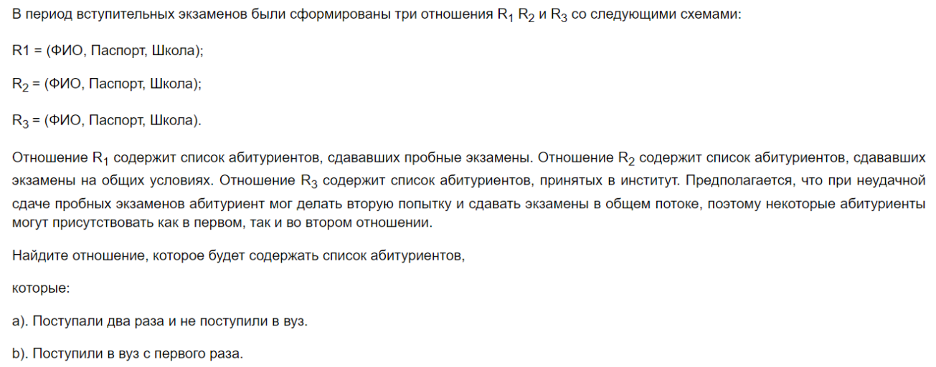

 |  | Запишите результат с помощью операций Алгебры Кодда, и с помщью формул реляционного исчисления.

 |  | Решение:

 |  |  | а) Поступали два раза и не поступили в вуз

 |  |  | Алгебра Кодда: | (R1 INTERSECT R2) MINUS R3

 |  |  | Реляционное исчисление: |  | RANGE A IS R1, R2, R3;
 |  |  |  |  | A WHERE R1(A) AND R2(A) AND NOT R3(A)

 |  |  | б) Поступили в вуз с первого раза

 |  |  | Алгебра Кодда: | ((R1 INTERSECT R3) MINUS R2) UNION ((R2 INTERSECT R3) MINUS R1)

 |  |  | Реляционное исчисление: |  | RANGE A IS R1, R2, R3;
 |  |  |  |  | A WHERE R3(A) AND R1(A) AND NOT R2(A)

